操作手順
【操作手順】

１．受払システムを起動し、バッチ処理メニューを開いてください。
バッチ処理メニュー画面で[Ctrl]+[F1]キーを押す（[Ctrl]キーを押しながら[F1]を押す）と、受払実績データ調整画面が起動します。
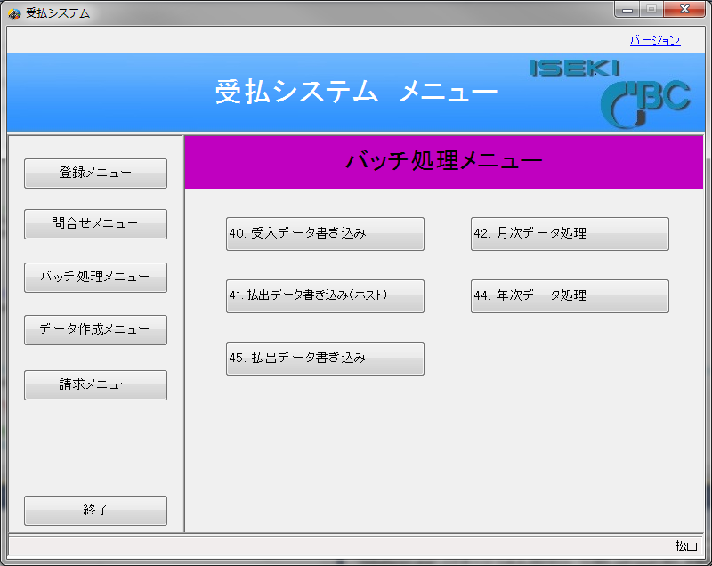

２．受払実績画面で以下を実施します。
①パスワード（月次・年次処理で入力するパスワード：UH）
②指定年月日（初期値は当月）（指定は基本的に当月、前月、あるいは前々月まで）
③実行ボタンをクリックする。 （ここで実績データの有無をチェックするため少しタイムラグがある）
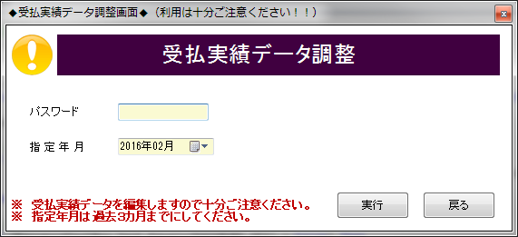

①

②

③

３．確認ダイアログが表示されるので「はい」をクリックする。
（「いいえ」では処理を実行しないで元の画面に戻ります）
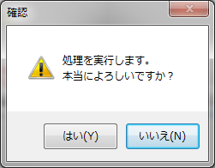
「はい」をクリックする際には細心の注意を払ってください。
・他に操作している担当者がいないこと。
・指定年月は正しいのか。
・修復したデータは元に戻せない。

４．画面右側に処理中のアイコンが出現し、処理を実行します。
（松山／熊本で違いはありますが１０秒～５０秒程度、処理時間がかかります。）
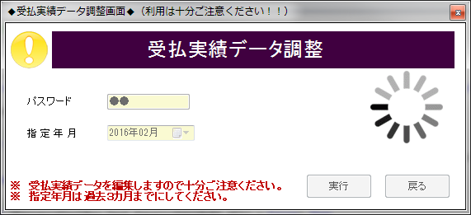

５．処理が終了すると完了ダイアログが表示されます。（赤線部に件数を表示しています）
「OK」をクリックすると、元の画面に戻ります。
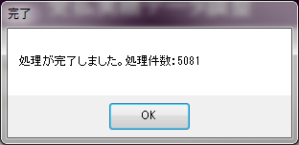

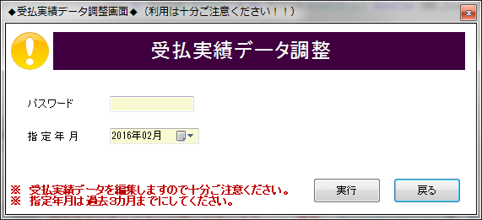
６．「戻る」をクリックするとバッチ処理メニューに戻ります。
（必要に応じて指定年月日を変更し２～５を繰り返し実行して下さい。）

